Exercice Emprunt
Calculer l'annuité d'un emprunt |  |  |  |  | Calculer la mensualité d'un emprunt

1
2
Somme emprruntée | 20,000 € |  |  |  | Somme emprruntée | 20,000 €
Durée (ans) | 4 |  | Total des intérêt |  | Durée (mois) | 48 |  | Total des intérêt
Taux d'intérêt | 3% |  | 1,522 € |  | Taux d'intérêt annuel | 3% |  | 1,249 €

Annuité Constante | -5,380.54 € |  |  |  | Mensualité Constante | -442.69 €

Tableau d'amortisation |  |  |  |  | Tableau d'amortisation
Période | Capital dû | Annuité | Intérêts | Capital remboursé | Période | Capital dû | Annuité | Intérêts | Capital remboursé
1 | 20,000 € | 5,380.54 € | 600 € | 4,780.54 € | 1 | 20,000 € | 442.69 € | 50.00 € | 392.69 €
2 | 15,219.46 € | 5,380.54 € | 457 € | 4,923.96 € | 2 | 19,607.31 € | 442.69 € | 49.02 € | 393.67 €
3 | 10,295.50 € | 5,380.54 € | 309 € | 5,071.68 € | 3 | 19,213.65 € | 442.69 € | 48.03 € | 394.65 €
4 | 5,223.83 € | 5,380.54 € | 157 € | 5,223.83 € | 4 | 18,818.99 € | 442.69 € | 47.05 € | 395.64 €
 |  |  |  |  | 5 | 18,423.35 € | 442.69 € | 46.06 € | 396.63 €
 |  |  |  |  | 6 | 18,026.73 € | 442.69 € | 45.07 € | 397.62 €
 |  |  |  |  | 7 | 17,629.11 € | 442.69 € | 44.07 € | 398.61 €
3
Remboursement Constant du capital |  |  |  |  | 8 | 17,230.49 € | 442.69 € | 43.08 € | 399.61 €
 |  |  | Total des intérêt |  | 9 | 16,830.88 € | 442.69 € | 42.08 € | 400.61 €
RCC | 5,000 € |  | 1,500 € |  | 10 | 16,430.27 € | 442.69 € | 41.08 € | 401.61 €
 |  |  |  |  | 11 | 16,028.66 € | 442.69 € | 40.07 € | 402.61 €
2. Constant capital repayment |  | CCR | 5,000 € |  | 12 | 15,626.05 € | 442.69 € | 39.07 € | 403.62 €
Période | Capital dû | Annuité | Intérêts | Capital remboursé | 13 | 15,222.43 € | 442.69 € | 38.06 € | 404.63 €
1 | 20,000 € | 5,600 € | 600 € | 5,000 € | 14 | 14,817.79 € | 442.69 € | 37.04 € | 405.64 €
2 | 15,000.00 € | 5,450 € | 450 € | 5,000 € | 15 | 14,412.15 € | 442.69 € | 36.03 € | 406.66 €
3 | 10,000.00 € | 5,300 € | 300 € | 5,000 € | 16 | 14,005.50 € | 442.69 € | 35.01 € | 407.67 €
4 | 5,000.00 € | 5,150 € | 150 € | 5,000 € | 17 | 13,597.82 € | 442.69 € | 33.99 € | 408.69 €
5 | - € |  |  |  | 18 | 13,189.13 € | 442.69 € | 32.97 € | 409.71 €
 |  |  |  |  | 19 | 12,779.42 € | 442.69 € | 31.95 € | 410.74 €
 |  |  |  |  | 20 | 12,368.68 € | 442.69 € | 30.92 € | 411.76 €
 |  |  |  |  | 21 | 11,956.92 € | 442.69 € | 29.89 € | 412.79 €
4
 |  |  |  |  | 22 | 11,544.12 € | 442.69 € | 28.86 € | 413.83 €
Remboursement "in fine" : remboursement annuel des intérêts |  |  |  |  | 23 | 11,130.29 € | 442.69 € | 27.83 € | 414.86 €
 |  |  | Total des intérêt |  | 24 | 10,715.43 € | 442.69 € | 26.79 € | 415.90 €
Paiement final | 20,000 € |  | 2,400 € |  | 25 | 10,299.54 € | 442.69 € | 25.75 € | 416.94 €
 |  |  |  |  | 26 | 9,882.60 € | 442.69 € | 24.71 € | 417.98 €
 |  |  |  |  | 27 | 9,464.62 € | 442.69 € | 23.66 € | 419.02 €
Période | Capital dû | Annuité | Intérêts | Capital remboursé | 28 | 9,045.59 € | 442.69 € | 22.61 € | 420.07 €
1 | 20,000 € | 600 € | 600 € | - € | 29 | 8,625.52 € | 442.69 € | 21.56 € | 421.12 €
2 | 20,000.00 € | 600 € | 600 € | - € | 30 | 8,204.40 € | 442.69 € | 20.51 € | 422.18 €
3 | 20,000.00 € | 600 € | 600 € | - € | 31 | 7,782.22 € | 442.69 € | 19.46 € | 423.23 €
4 | 20,000.00 € | 600 € | 600 € | - € | 32 | 7,358.99 € | 442.69 € | 18.40 € | 424.29 €
5 | 20,000.00 € |  |  |  | 33 | 6,934.70 € | 442.69 € | 17.34 € | 425.35 €
 |  |  |  |  | 34 | 6,509.35 € | 442.69 € | 16.27 € | 426.41 €
 |  |  |  |  | 35 | 6,082.94 € | 442.69 € | 15.21 € | 427.48 €
 |  |  |  |  | 36 | 5,655.46 € | 442.69 € | 14.14 € | 428.55 €
 |  |  |  |  | 37 | 5,226.91 € | 442.69 € | 13.07 € | 429.62 €
5
 |  |  |  |  | 38 | 4,797.29 € | 442.69 € | 11.99 € | 430.69 €
Remboursement "in fine" : remboursement final unique |  |  |  |  | 39 | 4,366.60 € | 442.69 € | 10.92 € | 431.77 €
 |  |  | Total des intérêt |  | 40 | 3,934.83 € | 442.69 € | 9.84 € | 432.85 €
Paiement final | 22,510 € |  | 2,510 € |  | 41 | 3,501.98 € | 442.69 € | 8.75 € | 433.93 €
 |  |  |  |  | 42 | 3,068.05 € | 442.69 € | 7.67 € | 435.02 €
 |  |  |  |  | 43 | 2,633.03 € | 442.69 € | 6.58 € | 436.10 €
Période | Capital dû | Annuité | Intérêts | Capital remboursé | 44 | 2,196.93 € | 442.69 € | 5.49 € | 437.19 €
1 | 20,000 € | - € | 600.00 € | -600.00 € | 45 | 1,759.73 € | 442.69 € | 4.40 € | 438.29 €
2 | 20,600.00 € | - € | 618.00 € | -618.00 € | 46 | 1,321.45 € | 442.69 € | 3.30 € | 439.38 €
3 | 21,218.00 € | - € | 636.54 € | -636.54 € | 47 | 882.06 € | 442.69 € | 2.21 € | 440.48 €
4 | 21,854.54 € | - € | 655.64 € | -655.64 € | 48 | 441.58 € | 442.69 € | 1.10 € | 441.58 €
5 | 22,510.18 € |  |  |  | 49 | -0.00 € |  |  | 0.00 €

Analyse évolution taux
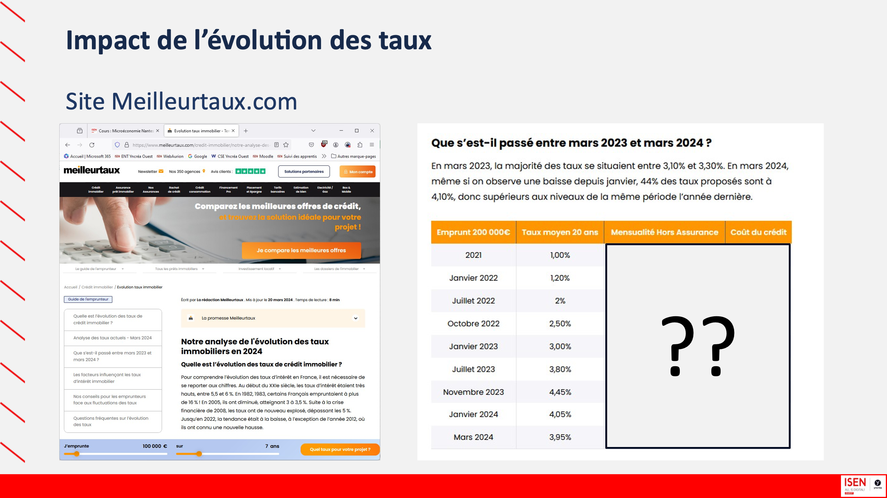
https://www.meilleurtaux.com/credit-immobilier/notre-analyse-des-taux.html

